Sheet1
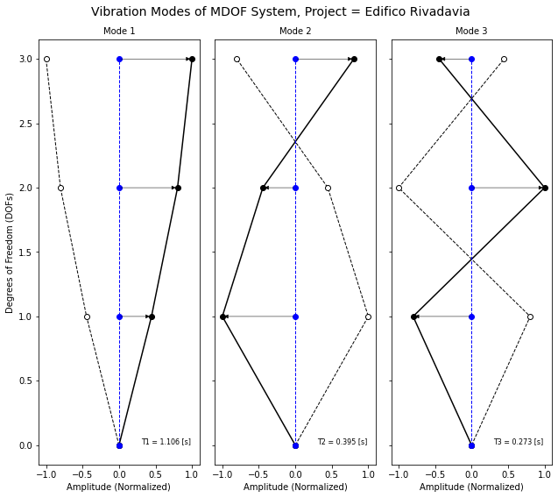
K
 | d1 | 2768.54928 | -1384.27464 | 0
 | d2 | -1384.27464 | 2768.54928 | -1384.27464
 | d3 | 0 | -1384.27464 | 1384.27464
 |  | d1 | d2 | d3

Meff3_acun
= 100
Meff1_acun
= 91.40
Meff2_acun
= 98.89
M | d1 | 8.5 | 0 | 0
 | d2 | 0 | 8.5 | 0
 | d3 | 0 | 0 | 8.5
 |  | d1 | d2 | d3
Meff2 = 7.48
Meff3 = 1.10
Meff1 = 91.40
L2 = -1.38
L3 = -0.53

L1 = 4.82

L |  | Modal excitation factor
 | T1 | 4.827942
 | T2 | -1.381797
 | T3 | -0.530669

Meff |  | Effective Modal Mass [%]
 | T1 | 91.407949
 | T2 | 7.487698
 | T3 | 1.104353

Meff_acum |  | Cumulative Effective Mass [%]
 | T1 | 91.407949
 | T2 | 98.895647
 | T3 | 100

